EDA
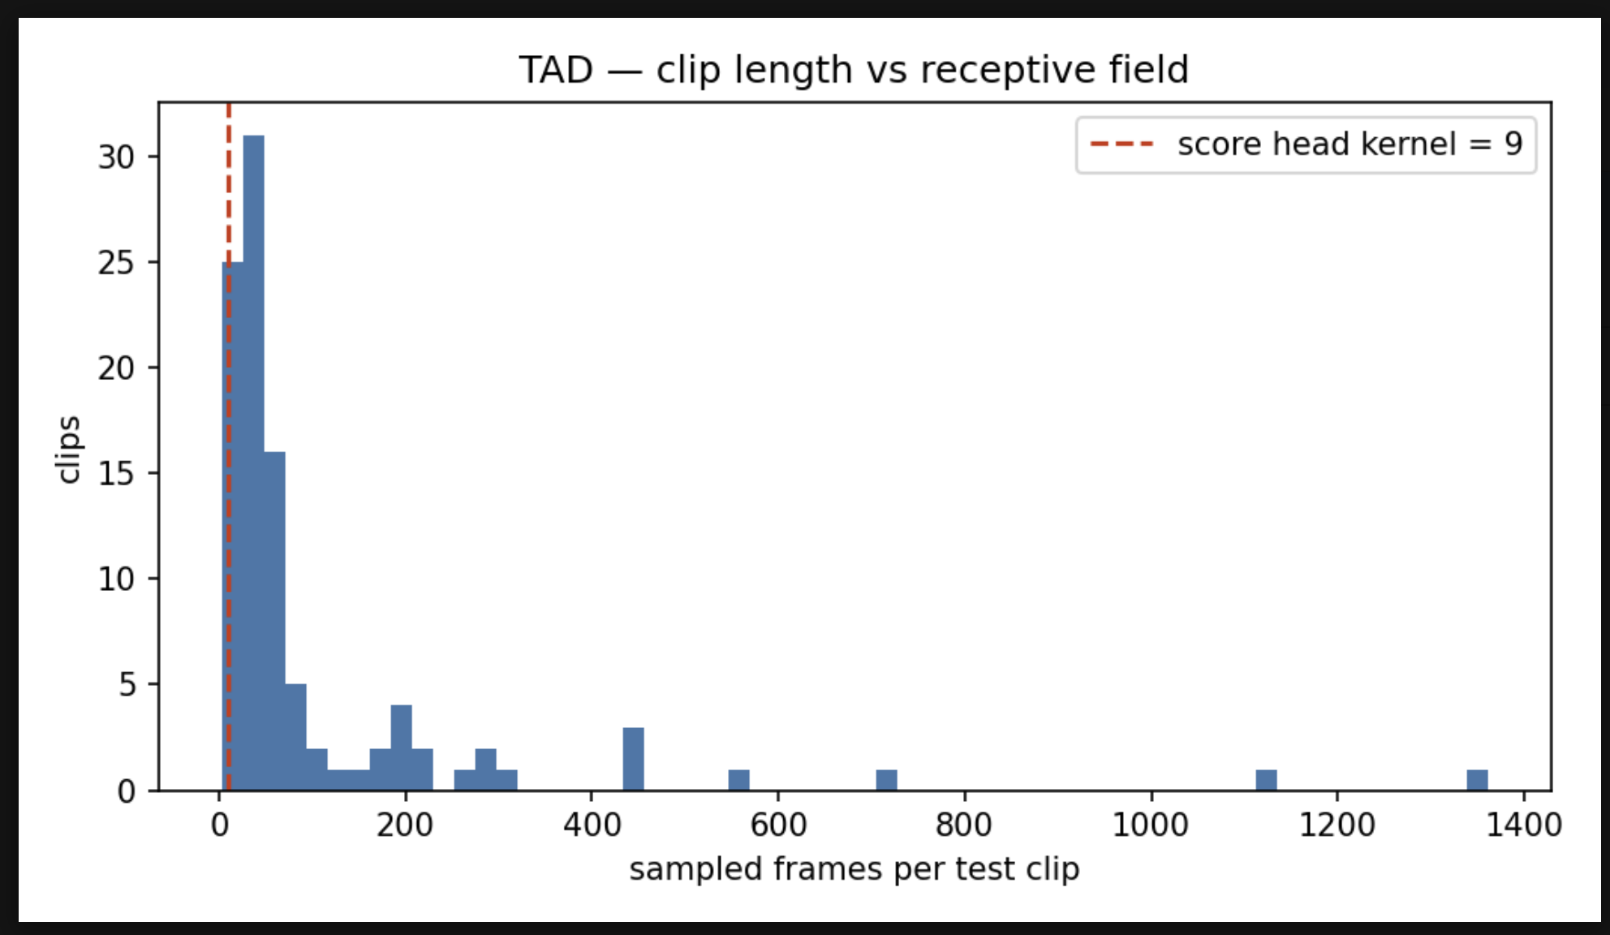
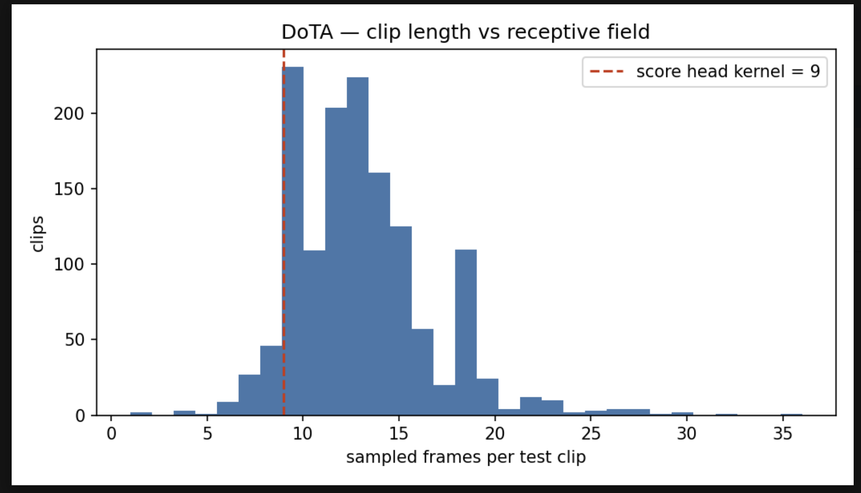
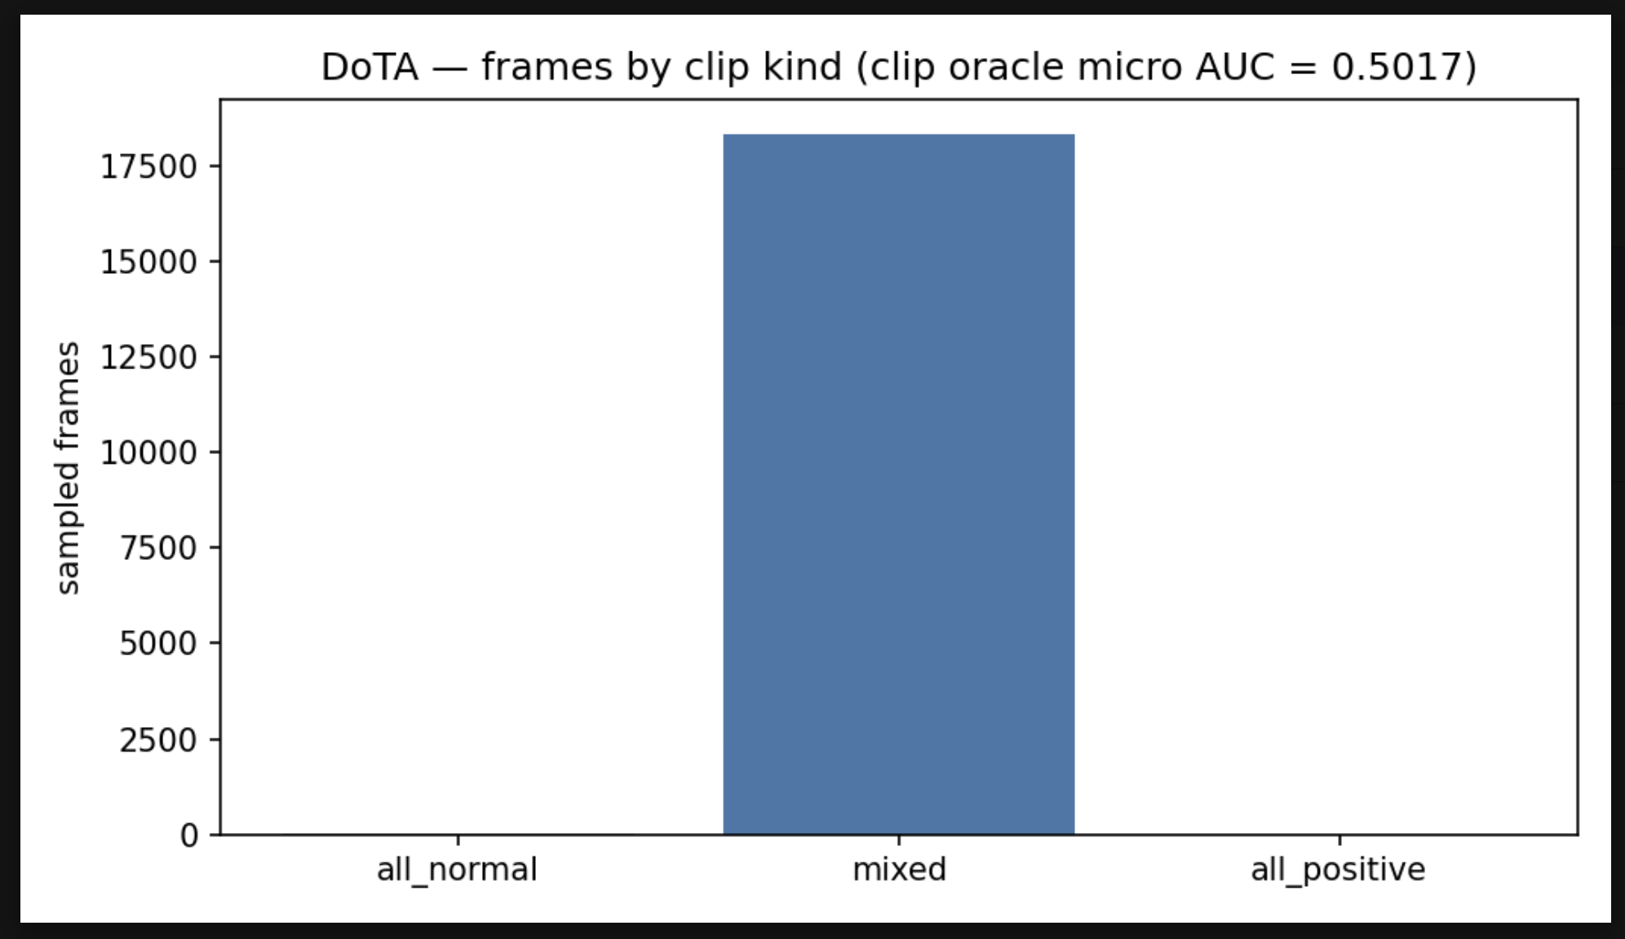
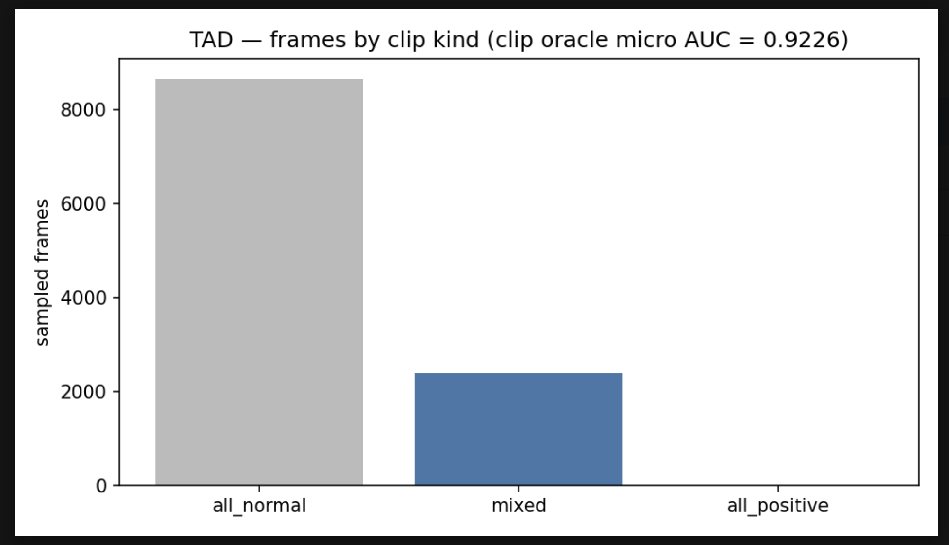
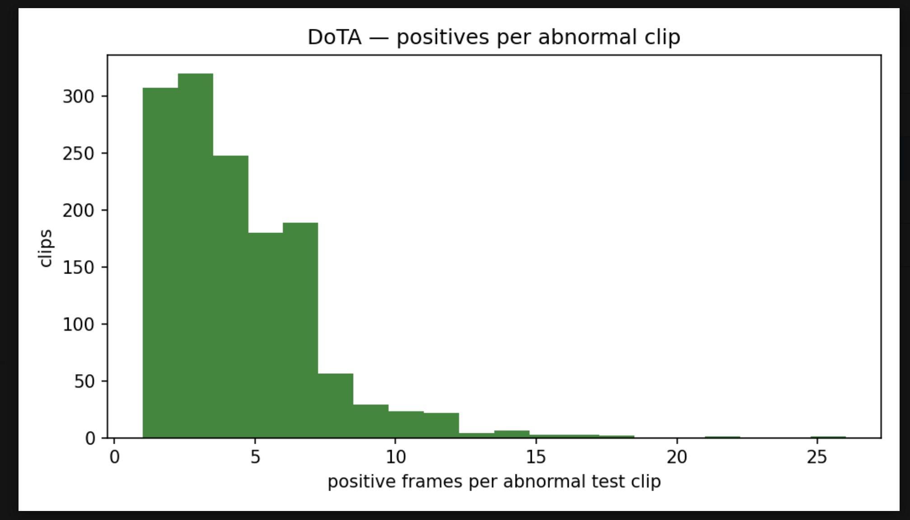
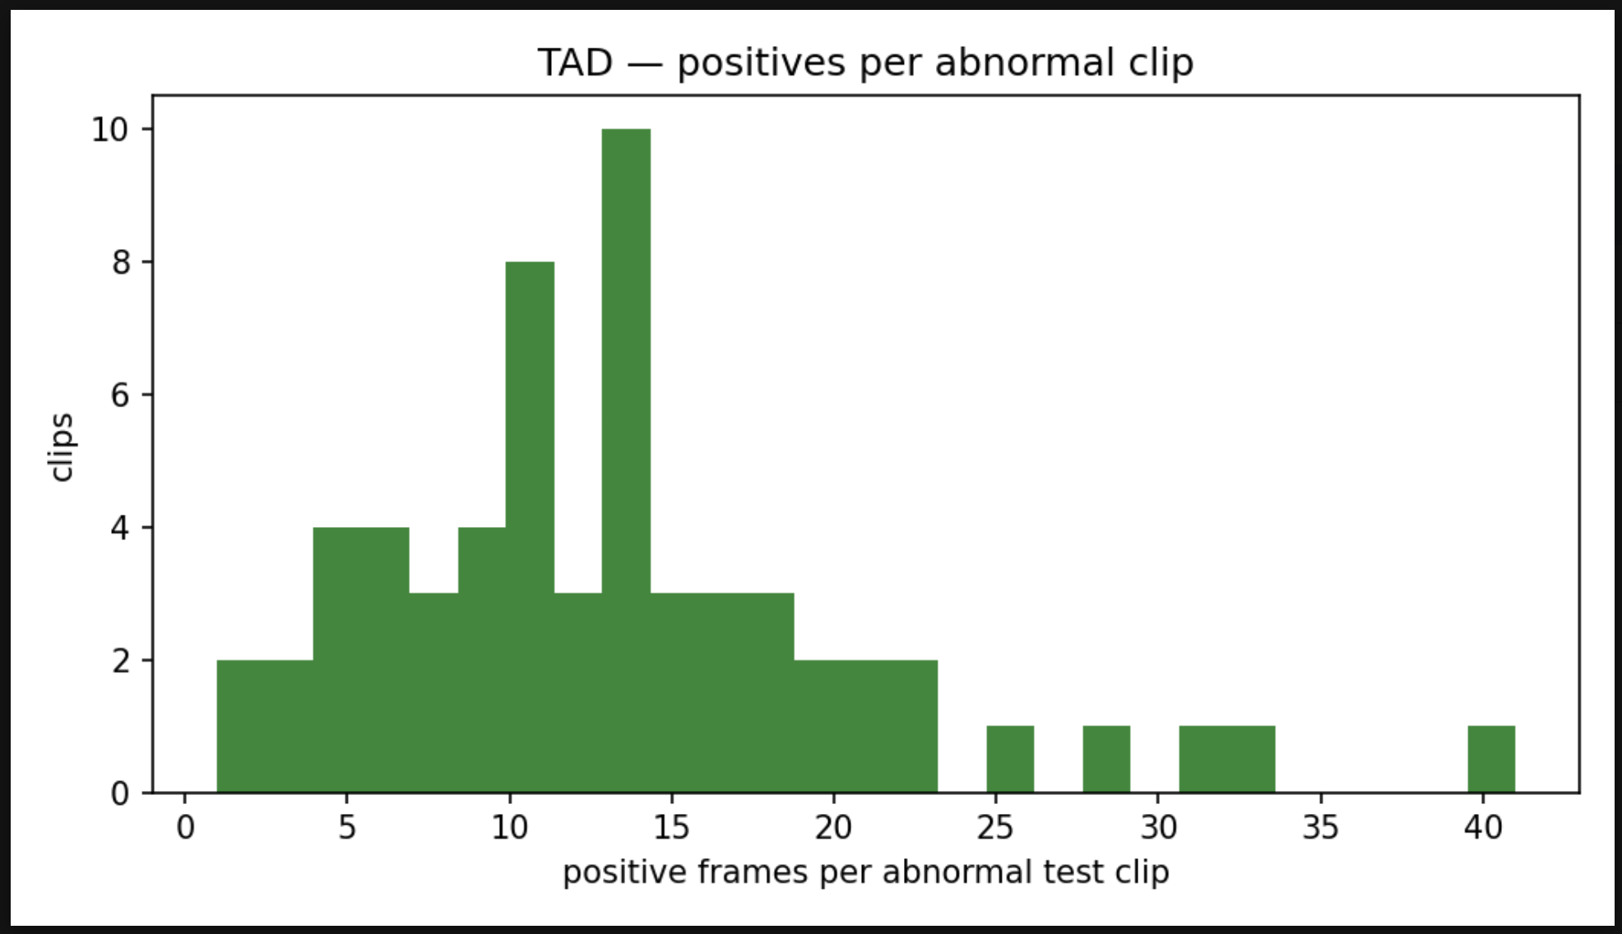
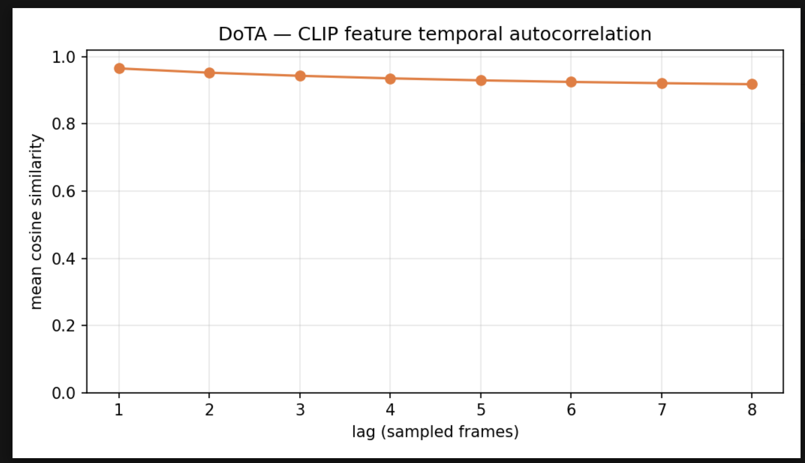
KAT-VAD — TỔNG HỢP KẾT QUẢ EDA (Exploratory Data Analysis) CÁC BỘ DỮ LIỆU

1. DANH MỤC CÁC LẦN CHẠY EDA

Thư mục artifact | Bộ dữ liệu | Hình học / cấu hình | Vai trò trong đề tài |  | Kết luận nhanh |  |  | Ghi chú
DoTA | DoTA (traffic, ego-view) | clip nguyên bản, kernel 9 | Benchmark zero-shot GIỮ NGOÀI — mọi so sánh của đề tài định nghĩa bằng việc DoTA chưa từng được train |  | SẠCH: oracle 0.5017, leak 0.4993, probe macro 0.6708. Nhưng train_clips = 0 và chỉ có 3 clip normal → không thể train. |  |  | ✅ dùng được
TAD | TAD (traffic CCTV) | clip nguyên bản, kernel 9 | Dùng làm evaluation để reproduce xem giống kết quả baseline hay không. Và có tiến hành train thử, nhưng bộ đatasset này là non-ego-centric không dùng chính thức cho đề tài |  | oracle micro 0.9226, chỉ riêng độ dài clip đã cho micro 0.8968 → micro AUC ở đây là phân loại clip. |  |  | ❌ không dùng được
DADA2000 | DADA-2000 (bản archive đã cắt) | clip nguyên bản, kernel 9 | Dùng thử để train thử model |  | trung bình số frame T = 9 ≤ kernel 9, oracle 0.9086, leak 0.8654, probe chỉ 0.5228. |  |  | ❌ không dùng được
DADA2000_orig_T2_w20s8 | DADA-2000 BẢN GỐC, T2 W=20 skip 8 | window cố định, kernel 3 | CORPUS HUẤN LUYỆN HIỆN TẠI tuy nhiên sau quá trình train và eval trên DoTA thì kết quả không tốt |  | length leak 0.5000, oracle 0.7037, giữ 95,7 % nguồn abnormal, 798 window test 2 lớp. |  |  | ✅ dùng được
DADA2000Origin | DADA-2000 bản gốc thử trên 400 clip trước | clip nguyên bản | Dự tính dùng dataset này + BDD100K để train để có cả normal và abnormal |  | Thăm dò thì thấy probe auc_macro 0.6518 ≥ ngưỡng 0.60. |  |  | ✅ dùng được nhưng có vấn đề là dataset này toàn là abnormal nên không tiến hành train được trừ khi thêm BDD100K

2. BẢNG SO SÁNH — 2.1 QUY MÔ CORPUS

Chỉ số | DoTA | TAD | DADA bản cắt gọn | DADA2000 W=20 ✅ | Note
Clip/window TRAIN | 0 | 410 | 1,530 | 4,401 | DoTA = 0 → không thể huấn luyện trên DoTA, đó là điều kiện của mọi so sánh zero-shot.
├ abnormal | 0 | 200 | 780 | 3,242
└ normal | 0 | 210 | 750 | 1,159 | DADA bản gốc không có video normal, normal được lấy từ chính các video abnormal
Clip/window TEST | 1,397 | 100 | 383 | 1,106
├ abnormal | 1,394 | 60 | 191 | 805
└ normal | 3 | 40 | 192 | 301
Frame test (đã lấy mẫu stride 8) | 18,369 | 11,045 | 5,244 | 22,120
Frame dương (positive) | 6,086 | 800 | 476 | 7,340
Tỉ lệ frame positive | 33.1% | 7.2% | 9.1% | 33.2%
Độ dài clip trung vị (frame đã lấy mẫu) | 13.0 | 43.0 | 9.0 | 20.0 | Cần so sánh với kernel head score để tránh số frame trung vị nhỏ nhỏ hơn score head thì output sẽ nhìn cả clip
Độ dài clip gốc trung vị (trước stride) | 99.0 | 328.5 | 68.0 | 374.0
score_head_kernel | 9 | 9 | 9 | 3 | hạ 9 → 3 vì window chỉ dài 16–20 frame.
Số bước/epoch (batch 64) | 0 | 7 | 25 | 102

2. BẢNG SO SÁNH CHUNG

Chỉ số | DoTA | TAD | DADA bản cắt gọn | T2 W=20 ✅ | Note
Phủ kernel trung vị (tỉ lệ clip nằm trong 1 timestep) | 69.2% | 20.9% | 100.0% | 15.0% | Càng thấp càng tốt. = 100 % nghĩa là score head đang phân loại cả clip
Tỉ lệ clip nằm GỌN trong kernel | 12.0% | 6.0% | 55.4% | 0.0%
Tỉ lệ clip bị MIL top-k tụt về k = 1 | 99.9% | 35.0% | 90.3% | 100.0% | TopK PCT = 16 (6.25%)
Clip abnormal mất sạch frame dương (vanished) | 3 | 0 | 4 | 2 | Phải loại các clip này lúc chấm điểm AUC
Clip 2 lớp abnormal và normal | 1,392 | 60 | 190 | 798 | auc_macro chỉ trung bình trên các clip có cả frame dương lẫn âm.
Tỉ lệ frame nằm trong clip TOÀN NORMAL | 0.2% | 78.4% | 74.3% | 27.2% | Càng cao thì micro AUC càng bị chi phối bởi việc xếp hạng giữa các clip.
★ CLIP ORACLE — micro AUC khi chỉ xếp hạng clip, không định vị gì | 0.5017 | 0.9226 | 0.9086 | 0.7037
★ RÒ RỈ ĐỘ DÀI — micro AUC chỉ đọc số frame của clip | 0.4993 | 0.8968 | 0.8654 | 0.5000 | Do đã được cắt thành các windown bằng nhau 20 frames
└ rò rỉ ở mức clip (clip-level AUC) | 0.5280 | 0.6940 | 0.8105 | 0.5000
└ hướng rò rỉ | clip NGẮN = abnormal | clip NGẮN = abnormal | clip NGẮN = abnormal
Tỉ lệ cặp frame (+/−) nằm khác clip | 99.93% | 99.69% | 99.90% | 99.94% | Phần còn lại (1 − số này) mới là phần mà việc định vị có thể thắng được.
--score-norm auto quy về | minmax | none | none | none | minmax cho corpus gần như toàn abnormal (DoTA), none cho corpus có nhiều clip normal

2. BẢNG SO SÁNH — 2.3 ĐẶC TRƯNG CLIP FROZEN VÀ THỬ THĂM DÒ LINEAR CLASSIFIER

Chỉ số | DoTA | TAD | DADA bản cắt gọn | DADA2000 W=20 ✅ | Đọc thế nào / ngưỡng |  | T2 W=20 ✅ | Đọc thế nào / ngưỡng
★ Frame linear probe — auc_macro | 0.6708 | — | 0.5228 | 0.5983 | CLIP feature của DoTA có tính representation tốt nhất |  | 0.5983 | Cross-validation gom nhóm theo clip. DoTA 0.6708 là mốc tham chiếu của đề tài.
└ frame probe — auc_micro | 0.6249 | — | 0.5429 | 0.5910 |  |  | 0.5910
Clip linear probe — AUC (average pooling) | 0.2176 | — | 0.6799 | 0.5551 | Do các clip của DoTA đều là abnormal nên khả năng phân biệt ở mức clip rất thấp. Về DADA cắt gọn thì một frame không có nhiều tín hiệu nhưng khi gộp nhiều frame lại thành clip thì tín hiệu nhận biết bất thường tốt hơn |  | 0.5551 | Trên DADA bản gốc nguyên clip, probe này KHÔNG chạy được vì không có clip normal — đó là ưu điểm, không phải lỗi.
Tự tương quan thời gian (cosine lag 1) | 0.965 | — | 0.963 | 0.968 | ≈ 0.96–0.99: hai frame liên tiếp gần như trùng nhau |  | 0.968 | ≈ 0.96–0.99: hai frame liên tiếp gần như trùng nhau → cỡ mẫu hữu hiệu thấp hơn số frame rất nhiều.
Phương sai giữa-clip / trong-clip (feature) | 3.19 | — | 2.72 | 2.77 | Càng cao thì embedding càng mã hoá về mặt scene thay vì thông tin về các event xảy ra trong từng clip |  | 2.77 | Càng cao thì embedding càng mã hoá 'cảnh nào' hơn là 'đang xảy ra chuyện gì'.
Số chiều giữ 90 % phương sai (/512) | 419 | — | 419 | 420 |  |  | 420 | ~420/512 → không phải không gian con thoái hoá.

3. WARNINGS

Corpus | Mức | Phát hiện & số đo |  |  |  | Phải làm gì
DoTA | HIGH | MIL top-k trở thành max pooling — 99.9% clip rơi về k = 1 ở mil_topk_pct = 16: mỗi clip chỉ 1 frame được giám sát mỗi bước. |  |  |  | Hạ loss.mil_topk_pct, hoặc chấp nhận rằng giám sát ở đây là mức clip và ngừng đọc kết luận frame-level từ nó.
DoTA | HIGH | Có 3 clip là abnormal tuy nhiên sau khi skip frame thì không còn positive frame |  |  |  | Loại các clip này lúc chấm điểm. KHÔNG 'sửa' bằng --strict: cờ đó raise lỗi chứ không sửa dữ liệu.
DoTA | INFO | Đặc trưng CÓ mang tín hiện frame-level, linear probe có giám sát đạt auc_macro 0.6708 |  |  |  | Thiếu hụt nằm ở GIÁM SÁT chứ không ở biểu diễn. Head tốt hơn hoặc nhãn dày hơn có thể lấp được; không cần đổi backbone.
TAD | CRITICAL | Micro AUC ở đây chủ yếu là phân loại clip; 99.7% số cặp frame (+/−) nằm khác clip. |  |  |  | Lấy auc_macro làm số chính, và luôn in oracle bên cạnh mọi số micro. Không bao giờ đặt micro của corpus này cạnh một số frame-level đã công bố.
TAD | CRITICAL | Chỉ riêng độ dài clip đã đoán được nhãn, chỉ đọc số frame của clip đạt clip-level AUC 0.6940 và micro AUC 0.8968 — clip NGẮN chính là clip abnormal. 21 clip normal (8,049 frame) nằm hoàn toàn ngoài dải độ dài của clip abnormal. |  |  |  | Dựng lại corpus thành window cố định với vị trí bất thường ngẫu nhiên. Trước khi làm được, coi mọi arm không vượt baseline này là CHƯA ĐƯỢC ĐO.
DADA bản cắt gọn | CRITICAL | Score head trùm cả clip; 55.4% clip test có T ≤ kernel 9 (trung vị T = 9); 24.3% số frame nằm trong nhóm đó. |  |  |  | Hạ model.score_head_kernel (thử 3) hoặc hạ frame_stride để T ≫ kernel. Cả hai đều làm mọi cache cũ hết hiệu lực (C2).
DADA bản cắt gọn | HIGH | MIL top-k trở thành max pooling thuần — 90.3% clip rơi về k = 1 ở mil_topk_pct = 16: mỗi clip chỉ 1 frame được giám sát mỗi bước. |  |  |  | Hạ loss.mil_topk_pct, hoặc chấp nhận rằng giám sát ở đây là mức clip và ngừng đọc kết luận frame-level từ nó.
DADA bản cắt gọn | HIGH | Clip abnormal có vector nhãn toàn 0 — 4 clip khai là abnormal trong meta.json nhưng không còn frame dương nào; mọi metric đang tính chúng là normal. |  |  |  | Loại các clip này lúc chấm điểm. KHÔNG 'sửa' bằng --strict: cờ đó raise lỗi chứ không sửa dữ liệu.
DADA bản cắt gọn | CRITICAL | Micro AUC ở đây chủ yếu là phân loại clip (C12) — Oracle điểm-hằng-số-theo-clip đạt micro AUC 0.9086 mà không định vị gì; 99.9% số cặp frame (+/−) nằm khác clip. |  |  |  | Lấy auc_macro làm số chính, và luôn in oracle bên cạnh mọi số micro. Không bao giờ đặt micro của corpus này cạnh một số frame-level đã công bố.
DADA bản cắt gọn | CRITICAL | Chỉ riêng độ dài clip đã đoán được nhãn (C28) — Bộ dò chỉ đọc số frame của clip đạt clip-level AUC 0.8105 và micro AUC 0.8654 — clip NGẮN chính là clip abnormal. 107 clip normal (3,157 frame) nằm hoàn toàn ngoài dải độ dài của clip abnormal. |  |  |  | Dựng lại corpus thành window cố định với vị trí bất thường ngẫu nhiên. Trước khi làm được, coi mọi arm không vượt baseline này là CHƯA ĐƯỢC ĐO.
DADA bản cắt gọn | CRITICAL | Đặc trưng không mang tín hiệu mức frame — Ngay cả linear probe có giám sát cũng chỉ đạt auc_macro 0.5228, trong khi probe mức clip đạt 0.6799. |  |  |  | Không head nào trên đặc trưng này định vị được; cần backbone khác hoặc stride mịn hơn — KHÔNG phải thêm một biến thể KIP nữa.
DADA2000 W=20 ✅ | HIGH | MIL top-k thoái hoá thành max thuần — 100.0% clip rơi về k = 1 ở mil_topk_pct = 16: mỗi clip chỉ 1 frame được giám sát mỗi bước. |  |  |  | Hạ loss.mil_topk_pct, hoặc chấp nhận rằng giám sát ở đây là mức clip và ngừng đọc kết luận frame-level từ nó.
DADA2000 W=20 ✅ | HIGH | Clip nguồn abnormal có vector nhãn toàn 0 — 2 clip nguồn khai là abnormal nhưng không còn frame dương nào ở bất kỳ window nào. |  |  |  | Loại các clip nguồn này lúc chấm điểm. KHÔNG dùng --strict.
DADA2000 W=20 ✅ | CRITICAL | Đặc trưng không mang tín hiệu mức frame — Ngay cả linear probe có giám sát cũng chỉ đạt auc_macro 0.5983, trong khi probe mức clip đạt 0.5551. |  |  |  | Không head nào trên đặc trưng này định vị được; cần backbone khác hoặc stride mịn hơn — KHÔNG phải thêm một biến thể KIP nữa.

4. CÁC CỔNG KIỂM TRA (GATES) TRÊN DADA-2000 BẢN GỐC

4.1 — Chi tiết Gate W: 6 tiêu chí × 2 hình học (nguồn: run_manifest.json của hai lần chạy T2)
Tiêu chí | Ngưỡng | W=16 hop 8 | W=20 hop 8 ✅ | Diễn giải |  |  |  | Ghi chú
Rò rỉ độ dài (micro AUC) | ≤ 0.55 | 0.5000 | 0.5000 | Window cố định đóng rò rỉ HOÀN TOÀN theo thiết kế
Clip oracle (micro AUC) | ≤ 0.75 | 0.7529 | 0.7037 | Tiêu chí DUY NHẤT làm W=16 trượt — thiếu 0,77 % số frame
Giữ lại nguồn abnormal | ≥ 0.90 | 0.9830 | 0.9568 | Window dài hơn thì mất thêm một ít clip nguồn ngắn
Tỉ lệ lớp (normal : abnormal) | ≈ 1:3 | 2.0600 | 2.8000 | Số window abnormal / normal
Phủ kernel (k=3) | ≤ 0.35 | 0.1875 | 0.1500 | 3/16 so với 3/20
Window test 2 lớp | ≥ 300 | 787 | 798 | Mẫu số của auc_macro

6. TỔNG KẾT
# | Kết luận |  |  | Bằng chứng / số đo
1 | Không có corpus nào vừa SẠCH vừa có mẫu NORMAL — trừ DADA2000 W=20. |  |  | MSAD (có negative, sạch, nhưng là CCTV) · TAD (có negative, sụp đổ) · DADA-archive (có negative, rò rỉ) · DoTA (sạch nhưng train_clips = 0, chỉ 3 clip normal) · DADA bản gốc (sạch, KHÔNG có video normal). DADA2000 W=20 thì đạt được cái tiêu chí tuy nhiên khi training thì kết quả không tốt do độ dài window quá ngắn làm các thông tin về vận tốc ít được mã hoá
2 | DoTA giữ làm evaluation dataset để benchmark |  |  | Oracle 0.5017, rò rỉ độ dài 0.4993, 1.392/1.397 clip là clip hỗn hợp — nghĩa là micro AUC trên DoTA thực sự đo định vị. Nhưng train_clips = 0: DoTA không thể huấn luyện và phải giữ nguyên trạng thái chưa từng thấy. Mốc phải vượt: 0.6408 micro (arm MSAD kip_on).
3 | TAD và DADA2000 bản cắt gọt không dùng cho train được |  |  | TAD: oracle 0.9226, chỉ riêng độ dài clip cho micro 0.8968 → con số công bố 89.56 nằm LỌT GIỮA hai mốc này. DADA-archive: oracle 0.9086, rò rỉ 0.8654, median T = 9 đúng bằng kernel 9, probe chỉ 0.5228. Không bao giờ đặt micro của hai corpus này cạnh một số frame-level đã công bố.
6 | DADA2000 W = 20 có thể dùng để training (tuy nhiên kết quả chưa được tốt) |  |  | leak 0.5000 · oracle 0.7037 · giữ 95,7 % nguồn abnormal · 798 window test 2 lớp · phủ kernel 15 % với kernel 3. Và khi huấn luyện thật (KIP-off, 3 seed — số này lấy từ outputs/REPORTS/DADA2000_orig_phase4, không thuộc EDA): auc_macro 0.6248 > probe 0.5983, micro 0.6182 NẰM DƯỚI oracle 0.7037 — đây là corpus đầu tiên mà huấn luyện in-domain KHÔNG sụp thành bộ phân loại clip/window.
7 | CLIP feature của DADA2000 W = 20 chưa mang nhiều tín hiệu |  |  | Verdict 'đặc trưng không mang tín hiệu mức frame' bắn ra vì probe 0.5983 < ngưỡng 0.60 của công cụ EDA. Nhưng probe chỉ là trần của một bộ đọc TUYẾN TÍNH TỪNG FRAME, còn các arm có temporal encoder + Conv1d(kernel=3) và đã đo được 0.6248.

DoTA |  |  |  | TAD

